要領書
ヤンマーアグリソリューションセンター見学について

◆見学に関する留意事項
・見学希望日の３週間前までに申込みをお願いいたします。
・見学受入日は平日（月～金）の9時～17時までとさせていただきます。土日祝日は実施していません。
・申込み用紙到着後３日程度で受入可否のご連絡をさせていただきます。
・見学内容の変更(中止や到着時間変更）の際は、必ずご連絡をお願いいたします。
・所要時間は1時間～1時間半ほどです(施設見学のみ)

【見学コースのご紹介！】

アグリソリューションセンターでは、ヤンマーの最新農業機械を常設展示。ここでしか買うことの
できないグッズの販売を行っております。また、国内で販売されるジョンディアトラクター・作業機の
供給基地である「大形農機センター」にもご案内！トラクターだけでなくコンバインなどの
大形高性能作業機もここでご覧いただけます。
 | ご了承ください。
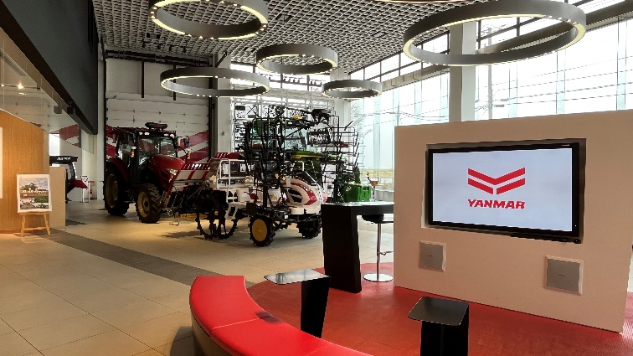
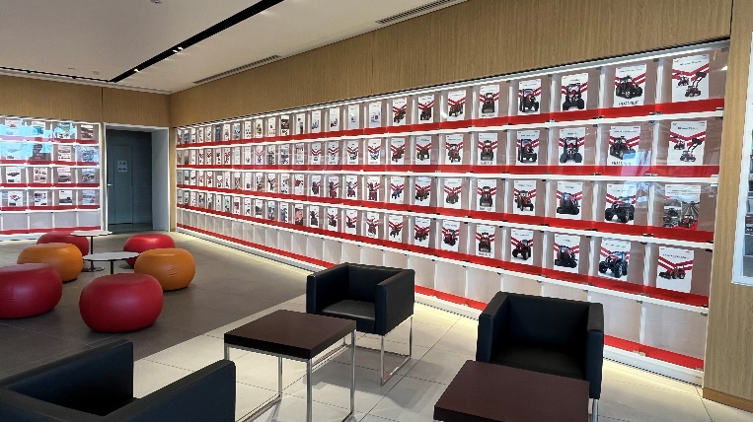
 | ※試乗体験込みの場合､所要時間は2時間～3時間ほどです｡
 | ※お申し込み後､詳細につきまして､担当よりご連絡いたします｡

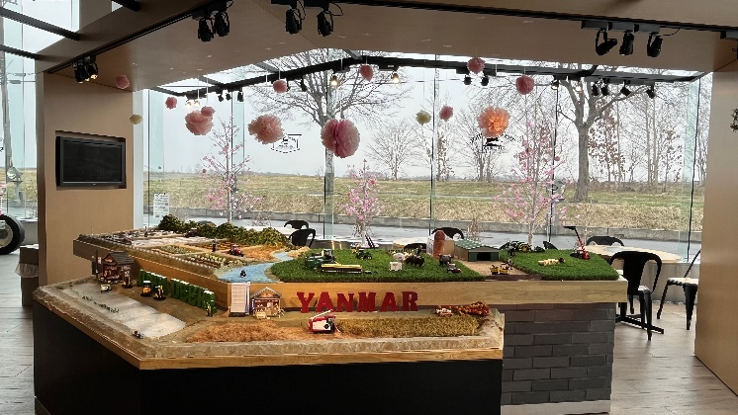
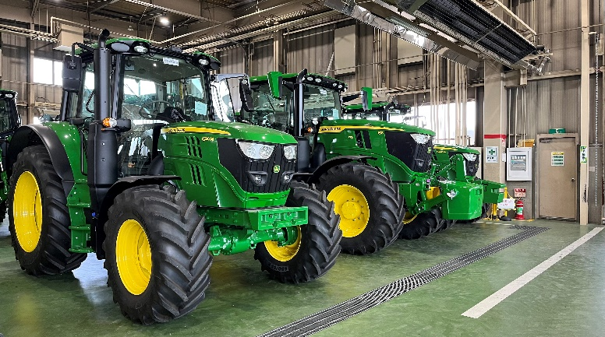

※申込用紙1・2に必要事項ご記入の上、左記宛先まで
見学希望日の３週間前までにFAXでお申込下さい。
【お問い合わせ先】
〒067-0051
江別市工栄町１０番地６
ヤンマーアグリジャパン（株）北海道支社
見学訪問担当宛
TEL：011-381-2310
FAX：011-381-2330

申込用紙１
ヤンマーアグリソリューションセンター見学申込書

※下記の必要事項を記入し、左記宛先まで見学希望日の
３週間前までにFAXでお申込下さい。
※所要時間は1時間～1時間半程度です。
※12時～13時までは受入不可となります。
【お問い合わせ先】
〒067-0051
江別市工栄町１０番地６
ヤンマーアグリジャパン（株）北海道支社
見学訪問担当宛

TEL：011-381-2310
FAX：011-381-2330
★太枠内すべて記入願います。 |  |  | 2023-04-10 17:20:00
フリガナ
団体名
フリガナ
代表者
＜施設見学＞
見学日 | 年 月 日（ ） |  | 人 数 | 名 (定員20名)
時 間 | 午前・午後 時 分 ～ ※1日午前/午後各１グループまで
◇別途、見学者名簿の提出をお願いいたします。

連絡先（代表者または担当者窓口） ※受入可否等のご連絡をさせていただきます。
フリガナ
お名前
住 所 | 〒
TEL |  | FAX

◆見学目的

◆見学に関する留意事項
・見学希望日の３週間前までに申込みをお願いいたします。
・見学受入日は平日（月～金）の9時～17時までとさせていただきます。土日祝日は実施していません。
・申込み用紙到着後３日程度で受入可否のご連絡をさせていただきます。
・見学内容の変更(中止や到着時間変更）の際は、必ずご連絡をお願いいたします。
・見学時にご要望の機械をご用意できない場合がございます。予めご了承の程よろしくお願いいたします。
【個人情報の利用及び管理について】
ヤンマーグループでは個人情報の保護についての法令を遵守し、
お客様の個人情報の適切な運用・管理を行います。
ご記入いただいたお客様の個人情報は、商品カタログの送付、
イベント等の案内、定期点検のご案内やアフターサービス活動に
利用させていただきますので、ご理解いただきますようお願い申し上げます。

申込用紙２
見学日： 月 日 団体名：
 | お名前 | ご住所 | 備考
1
2
3
4
5
6
7
8
9
10
【個人情報の利用及び管理について】
ヤンマーグループでは個人情報の保護についての
法令を遵守し、お客様の個人情報の適切な運用・
管理を行います。
ご記入いただいたお客様の個人情報は、
商品カタログの送付、イベント等の案内、
定期点検のご案内やアフターサービス活動に
利用させていただきますので、
ご理解いただきますようお願い申し上げます。
【お問い合わせ先】
〒067-0051
江別市工栄町１０番地６
ヤンマーアグリジャパン（株）北海道支社
見学訪問担当宛
TEL：011-381-2310
FAX：011-381-2330

